KU Eid
Lokalitet i sjø | Areal 1 Oppdrettslokalitet: VKA 01 1551 Gaustad, Eide.
Arealbeskrivelse | Oppdrettslokalitet ved Gaustad i Lauvøyfjorden.
Lokalitetens formelle plassering | Grunnlaget for opprettelsen av denne lokaliteten er tidligere formelt godkjent av Fiskeri-
 | direktoratet, Møre og Romsdal Fylkeskommune og Eide kommune.
Hva er nytt i denne KU-en? | Det er endringen med å markere og inkludere det eksisterende fortøyningsarealet
 | (+ 100 meter) som er grunnlaget for denne KU/ROS-analysen.
Formål i dag | Kombinerte formål i sjø og vassdrag med eller uten tilhørende strandsone NFFFA (6800)
 | og Akvakulturareal (A).
Aktiv/passiv mht akvakultur | Lokaliteten er aktiv. Nekton havbruk AS (Atlantos AS). Søkt om utvidelse av lokalitet og
 | biomasse, det nye arealet er vurdert her.
Forslag | Endring til: Flerbruksområde VKA og Hensynsone (190) = fortøyning
Nytt areal | Utvidelse av eksisterende areal, det meste til fortøyningsareal.
 | Gammelt akvakulturareal (A) = xx daa
 | Fortøyningsareal = yy daa
Nytt formål
 | Tilpasse Hensynsone (190) / fortøyningssone fra utenfor A og ut til 100 m utenfor
 | ankere (tilpasses lokaliteten). Og VKA.
Forslagsstiller | Arbeidsgruppen: Sjøområdeplan Nordmøre
Oppdrettsformål | Oppdrettsformål: inkludert unntatt laks, ørret og regnbueørret.
Kart: Oversikt over nye arealer

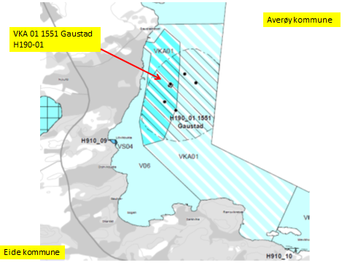

Kart: Opprinnelig Akvakultur-areal som tas ut av planen.
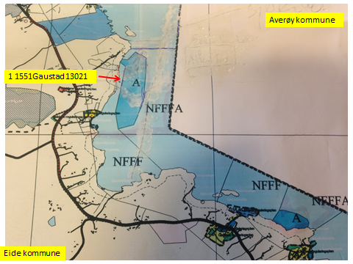

KONSEKVENSUTREDNING
TEMA | VURDERING | DATAKILDER | KONSEKVENS
Miljø og naturressurser
PLanformål: land | LNF-område, LNF-område m/spredt ervervsbebyggelse. Annet byggeområde (190).
 | Fritidsbebyggelse. (140).

Bestander av anadrom laksefisk
Lakselus |  | Lusedata.no
Lakserømming fra merder |  | Fiskeridirektoratet.no
Landskap | Ingen spesielle. | Eide kommune.
Kulturminner/kulturmiljø | Karlsholmen: Gravminne. Skrubbhaugen: gravfelt. Lillevik og Gaustag/gautvik: | Kulturminnesok.no
 | Bosetning-aktivitetsområde. Ingen berøres.
 | Id 106711 – gravfelt Skrubbhågen (Eide kommune)
 | Fylkeskommunen skal kontaktes dersom inngrep vil påvirke gravfeltene.
Tilstøtende arealer I sjø: | I sjø: Bruk og vern av sjø og vassdrag med tilhørende strandsone (6001)
 | Kombinerte formål i sjø og vassdrag med eller uten tilhørende strandsone NFFFA (6800).
Strandsone og lokale vassdrag | Ingen merknader. Strandsone ikke berørt.
Klima | Liten påvirkning.
Gyteområde | Ingen registreringer i eller ved arealet. | Fiskeridirektoratet.no
Naturvernområde | Ingen registreringer i eller ved arealet.
Naturmangfold | Ingen relevante registreringer. Noen registreringer av oter og fugl. | Naturbase.no
Helse og trivsel
Miljøundersøkelser/bunn | Miljøundersøkelser bunn: Tilsytand God (2). MOM-B undersøkelser (301015) | Havbrukstjenesten AS
 |  | Fiskeridirektoratet.no
Forurensning/støy | Støy raportert fra anlegget fra naboer. Støy: jamfør bestemmelse. | Eide komm. 2016/468.
Forurensning/lys | Lite lyspåvirkning, jamfør bestemmelse.
Friluftsliv, rekreasjon, tilgjengelighet | Ferdsel inntil 20 m og fiske inntil 100 m fra overflatestrukturer. | Forskrift FOR-2008-06-17-822
Friluftsliv, strandsone | Strandsone noe berørt.
Friluftsliv | Friluftsliv noe berørt.
Folkehelse | Noe negativ påvirkning.
Næring og transport
Næringsliv og sysselsetting | Oppdrett gir arbeidsplasser.
Ferdsels- og trafikksikkerhet | Hindrer ikke ferdsel.
Havner | Ingen hindring for havner i nærheten. | Kr.sund og Normøre havn IKS.
Kilenøter | Ingen registreringer i arealet. | Merknad fra folkemøte.
Fiske: aktive redskaper (reketrål) | Fiskefelt med aktive redskaper i arealet. Avbøtende tiltak. | Fiskeridirektoratet.no
Passive redskaper (gar, line, jukse) | Fiskefelt i arealet. Avbøtende tiltak. | Fiskeridirektoratet.no
Låssettingplass (for sei, sild bl.a) | Låssettingsplass i Gautvikbogen. Berøres ikke. | Fiskeridirektoratet.no
Infrastruktur
Teknisk infrastruktur | Det er vei i området. Landstrøm skal benyttes, se bestemmelser.
Tilgang til lokaliteten. | Med båt.

Risiko- og sårbarhetsvurdering
Skredfare/grunnforhold | Lav fare for jord- eller snøskred. | Skrednett.no
Vær og vind | Lav til moderat bølgehøyde.
Sjøstraum | Høvedstrømretning på 5m og 15m dyp er mot N/NV 􀈂 S/SV. | Havbrulstjenesten.
Annet | Ingen
Samlet vurdering
 | Egnet som oppdrettslokalitet.
 | Positivt for kommunen/arbeidsplasser.
 | Støy
Avbøtende tiltak: | Samarbeid med fiskere om plassering av fortøyninger.
Avbøtende tiltak: | Redusere støy.
Konfliktpotensiale | Noe konfliktpotensiale.
Konklusjon - oppsummering | De endrede områdene tas inn i planen.

Lokalitet i sjø | Areal 2 Oppdrettslokalitet: VKA 02 1551 Ørjavik 12919, Eide.
Arealbeskrivelse | Oppdrettslokalitet i Kornstadfjorden.
Lokalitetens formelle plassering | Grunnlaget for opprettelsen av denne lokaliteten er tidligere formelt godkjent av Fiskeri-
 | direktoratet, Møre og Romsdal Fylkeskommune og Eide kommune.
Hva er nytt i denne KU-en? | Det er endringen med å markere og inkludere det eksisterende fortøyningsarealet
 | (+ 100 meter) som er grunnlaget for denne KU/ROS-analysen.
Formål i dag | Kombinerte formål i sjø og vassdrag med eller uten tilhørende strandsone NFFFA (6800)
 | og Akvakulturareal (A).
Aktiv/passiv mht akvakultur | Lokaliteten er aktiv . Det drives med kveite, Nordic Halibut AS.
Forslag | Endring til: Flerbruksområde VKA og Hensynsone (190) = fortøyning
Nytt areal | Utvidelse av eksisterende areal, det meste til fortøyningsareal.
 | Gammelt akvakulturareal (A) = xx daa
 | Fortøyningsareal = yy daa
Nytt formål
 | Tilpasse Hensynsone (190) / fortøyningssone fra utenfor A og ut til 100 m utenfor
 | ankere (tilpasses lokaliteten). Og VKA.
Forslagsstiller | Arbeidsgruppen: Sjøområdeplan Nordmøre
Oppdrettsformål | Oppdrettsformål: inkludert kveite.
Kart: Oversikt over nye arealer
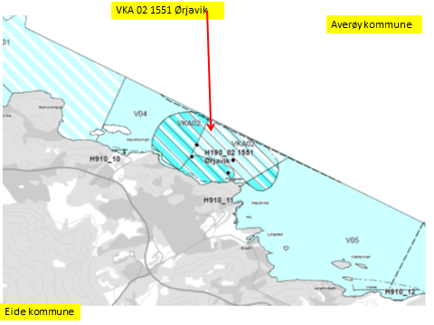

Kart: Opprinnelig Akvakultur-areal som tas ut av planen.
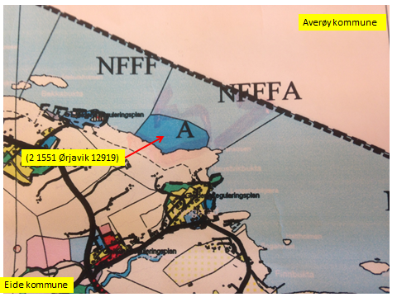

 |  |  | Hensynsone H570_02 rundt nausttufta på Ørjavikneset.

KONSEKVENSUTREDNING
TEMA | VURDERING | DATAKILDER | KONSEKVENS
Miljø og naturressurser
PLanformål: land | LNF-område, LNF-område m/spredt ervervsbebyggelse. Annet byggeområde (190).
 | Industri (133. Boligområde (110)

Bestander av anadrom laksefisk

Lakselus |  | Lusedata.no
Lakserømming fra merder |  | Fiskeridirektoratet.no
 |  | Laksefakta.no
Landskap | Ingen spesielle. | Surnadal kommune.
Kulturminner/kulturmiljø | Ørjavik: Røysfelt. Lyngstag: Bosetning-aktivitetsområde. | Kulturminnesok.no
 | Id 151787 Naustuft på Ørjavikneset, datert til jernalder.
 | Fylkeskommunen skal kontaktes dersom inngrep vil påvirke gravminnene.
Tilstøtende arealer I sjø: | I sjø: Bruk og vern av sjø og vassdrag med tilhørende strandsone (6001)
 | Kombinerte formål i sjø og vassdrag med eller uten tilhørende strandsone NFFFA (6800).
Strandsone og lokale vassdrag | Strandsoneundersøkelse viser: Svært god tilstand (1). | Fiske-Liv AS (290914)
Klima | Liten påvirkning.
Gyteområde | Ingen registreringer i eller ved arealet. | Fiskeridirektoratet.no
Naturvernområde | Ingen registreringer i eller ved arealet. | Naturbase.no
Naturmangfold | Ingen relevante registreringer. Noen registreringer av fisk, oter og mange fugleregistreringer. | Naturbase.no
Helse og trivsel
Miljøundersøkelser/bunn | Miljøundersøkelser bunn: God (2). MOM-B undersøkelser | Fiskeridirektoratet.no
Miljøundersøkelser/bunn | Miljøundersøkelser bunn: God (2). MOM-C undersøkelser. 170614 | Fiske-Liv AS
Forurensning/støy | Noe støy, jamfør bestemmelse.
Forurensning/lys | Lite lyspåvirkning, jamfør bestemmelse.
Friluftsliv, rekreasjon, tilgjengelighet | Ferdsel inntil 20 m og fiske inntil 100 m fra overflatestrukturer. | Forskrift FOR-2008-06-17-822
Friluftsliv, strandsone | Strandsone noe berørt.
Friluftsliv | Friluftsliv noe berørt.
Folkehelse | Noe negativ påvirkning.
...
Areal i sjø. | Areal 3 Flerbruksområde uten oppdrett: VKA033 1551 Silneset, Eide.
Arealbeskrivelse | Utvide NFFF-område fra Silset og til Silnes. Inkludere NFFF-areal ved Silnes.
Hva er nytt i denne KU-en? | Utvide: Bruk og vern av sjø og vassdrag med tilhørende strandsone NFFF (6001)
Formål i dag | Kombinerte formål i sjø og vassdrag med eller uten tilhørende strandsone NFFFA (6800). VKA.
Forslag | Endring til: Bruk og vern av sjø og vassdrag med tilhørende strandsone NFFF (6001)
Nytt arealformål | Natur, Ferdsel Fiske Friluftsliv. Akvakultur tas ut. xxx daa
Areal | Endres.
Forslagsstiller | Arbeidsgruppen: Sjøområdeplan Nordmøre
Oppdrettsformål | Ikke oppdrettsformål.
Kart: Oversikt over nye arealer
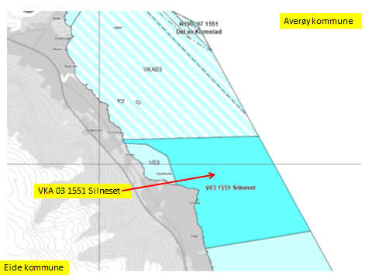

Oversikt: Område som tas ut.
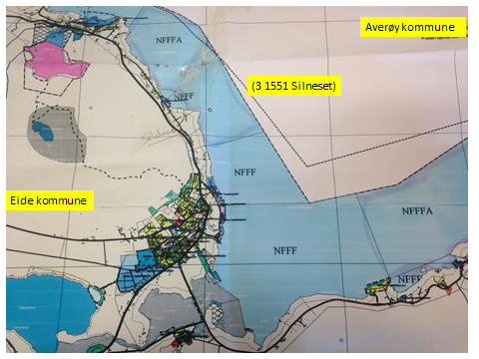

KONSEKVENSUTREDNING
TEMA | VURDERING | DATAKILDER | KONSEKVENS
Miljø og naturressurser
PLanformål: land | LNF-område. Industri (133. Boligområde (110)
Bestander av anadrom laksefisk
Lakselus |  | Lusedata.no
Lakserømming fra merder |  | Fiskeridirektoratet.no
 |  | Laksefakta.no
Landskap | Ingen spesielle. | Eide kommune.
Kulturminner/kulturmiljø | Visnestangen: Gravfelt. Funnsted. Lindset og Visnes: Bosetning-aktivitetsområde. Berøres ikke. | Kulturminnesok.no
...
Areal i sjø. | Areal Flerbruksområde uten oppdrett: V 09 1551 Strand, Eide.
Formål i dag | Kombinerte formål i sjø og vassdrag med eller uten tilhørende strandsone NFFFA (6800). VKA.
 | Bruk og vern av sjø og vassdrag med tilhørende strandsone (6001). V.
Forslag | Endring til: 300 m sone langs land: Bruk og vern av sjø og vassdrag med tilhørende
 | strandsone (6001)
Nytt arealformål | Natur, Ferdsel Fiske Friluftsliv. Akvakultur tas ut. xxx daa
Areal | Endres.
Forslagsstiller | Arbeidsgruppen: Sjøområdeplan Nordmøre
Oppdrettsformål | Ikke oppdrettsformål.
Kart: Oversikt over nye arealer

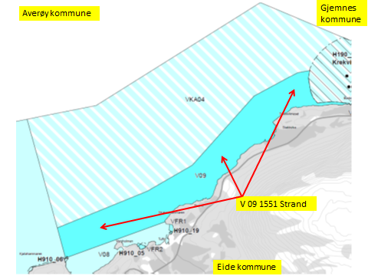

Oversikt: Område som tas ut.
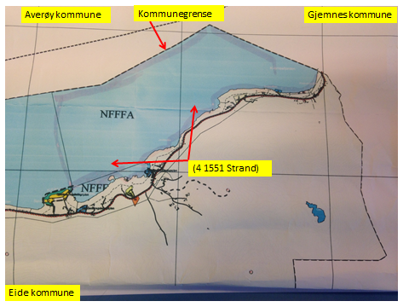

KONSEKVENSUTREDNING
TEMA | VURDERING | DATAKILDER | KONSEKVENS
Miljø og naturressurser
PLanformål: land | LNF-område. LNF-område med spredt boligbebyggelse (221). Bologområder (110).
 | Fritidsbebyggelse (140). Industri (133). Småbåthavn(521). Friområde ved Kjølhammaren/-neset.
Bestander av anadrom laksefisk
Lakselus |  | Lusedata.no
Lakserømming fra merder |  | Fiskeridirektoratet.no
 |  | Laksefakta.no
Landskap | Ingen spesielle. | Eide kommune.
...
Lokalitet i sjø | Areal 5 Oppdrettslokalitet: H-190 05 VKA 04 1551 Krekvigbogen, Eide
Forslag | Endring til: Flerbruksområde VKA og Hensynsone (190) = fortøyning
Nytt areal | Utvidelse av eksisterende areal, det meste til fortøyningsareal.
 | Gammelt akvakulturareal (A) = xx daa
 | Fortøyningsareal = yy daa
Nytt formål
 | Tilpasse Hensynsone (190) / fortøyningssone fra utenfor A og ut til 100 m utenfor
 | ankere (tilpasses lokaliteten).
Forslagsstiller | Arbeidsgruppen: Sjøområdeplan Nordmøre
Oppdrettsformål | Oppdrettsformål: inkludert kveite.
Kart: Oversikt over nye arealer
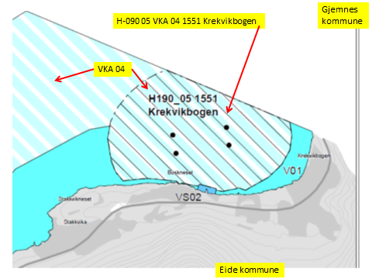

Kart: Opprinnelig Akvakultur-areal som endres i planen.
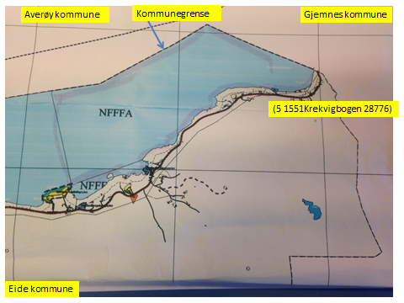

KONSEKVENSUTREDNING
TEMA | VURDERING | DATAKILDER | KONSEKVENS
Miljø og naturressurser
PLanformål: land | LNF-område, LNF-område m/spredt boligbebyggelse. Byggeområde (100). Småbåthavn (521).
Bestander av anadrom laksefisk

Lakselus |  | Lusedata.no
Lakserømming fra merder |  | Fiskeridirektoratet.no
 |  | Laksefakta.no
Landskap | Ingen spesielle. | Eide kommune.
...
Lokalitet i sjø | Areal: H-190 07 Del av Kornstad, Eide
Formål i dag | Bruk og vern av sjø og vassdrag med tilhørende strandsone (6001).
Aktiv/passiv mht akvakultur | Lokaliteten er aktiv . Det drives med laks, ørret og regnbueørret, Marine Harvest.
Forslag | Ny sone. Hensynsone (190) = fortøyning
Nytt areal | Nytt areal, fortøyningsareal.Og VKA.
 | Fortøyningsareal = yy daa
Nytt formål | Tilpasse Hensynsone (190) / fortøyningssone til 100 m utenfor
 | ankere (tilpasses lokaliteten).
 | Forlengelse av Oppdrettslokalitet: VKA 01 1554 Kornstad 12855, Averøy.
Forslagsstiller | Arbeidsgruppen: Sjøområdeplan Nordmøre
Kart: Oversikt over nye arealer
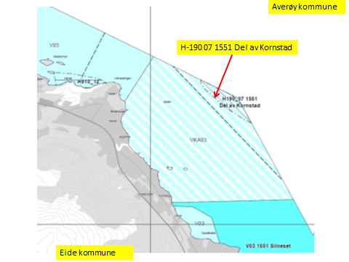

 | Fra VKA 01 Kornstad
KONSEKVENSUTREDNING
TEMA | VURDERING | DATAKILDER | KONSEKVENS
Miljø og naturressurser
PLanformål: land | LNRF-område. Boligbebyggelse. Andre type bebyggelse og anlegg. Hensyn landbruk

Bestander av anadrom laksefisk

Lakselus | Noe lakselus | Lusedata.no
Lakserømming fra merder | Få rømminger. | Fiskeridirektoratet.no
...
Areal i sjø. | Areal 6 Flerbruksområde: VKA 0 6 1551 Ytre farvann Eide, Eide.
Arealbeskrivelse | NFFFA-område i ytre farvann av Eide kommune, til 1.n.mil utenfor grunnlinjen.
Hva er nytt i denne KU-en? | Ytre farvann har ikke vært behandlet tidligere i plansammenheng. Det utarbeides en KU for
 | området, det er ikke gjort tidligere. Arealet settes til flerbruksområde inkludert oppdrett.
Formål i dag | Ikke notert. To naturreservater: Ohrskjæra og Tromskjæra-Mannskjæra.
Forslag | Kombinerte formål i sjø og vassdrag med eller uten tilhørende strandsone NFFFA (6800). VKA.
Nytt arealformål | Natur, Ferdsel Fiske Friluftsliv og akvakultur. xxx daa
Areal | (NFFFA). VKA
Forslagsstiller | Arbeidsgruppen: Sjøområdeplan Nordmøre
Oppdrettsformål | Ja, ikke artsbegrenset.
Kart: Oversikt over nye arealer
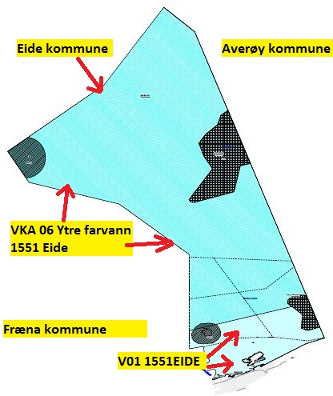

KONSEKVENSUTREDNING
TEMA | VURDERING | DATAKILDER | KONSEKVENS
Miljø og naturressurser
PLanformål: land | LNF-område (210). LNF-område med spredt fritidsbebyggelse (223). Erverv (130)-
 | Boligområde (110). Akvakulturområde (533). Fritudsbebyggelse (140).
...

